手順書
操作手順書 |  |  |  |  | 作成日時：2019/10/18-17:31:37

 | １．操作環境

 |  |  | シナリオファイル名 | C:\Users\Administrator\Desktop\動作確認手順\請求一覧リスト.winsnr

 | ２．操作手順

 |  | ２．１．シナリオ：請求一覧リスト
 |  |  | ２．１．１．[請求一覧リスト]ウィンドウ |  |  | 確認日 | 結果
 |  |  | 画面 | 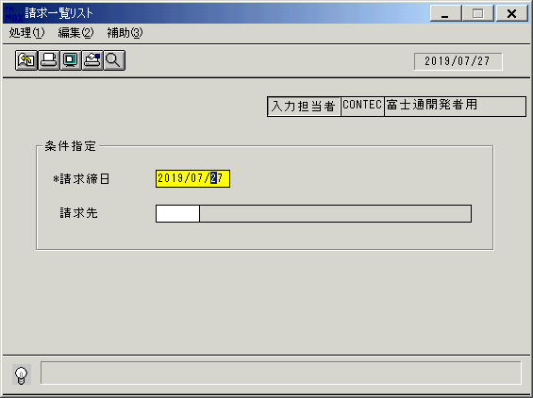
 |  |  | 操作内容 | 「請求一覧リスト」ウィンドウを初期画面表示します。「請求締日」を入力します。

 |  |  | ２．１．２．[請求一覧リスト]ウィンドウ |  |  | 確認日 | 結果
 |  |  | 画面 | 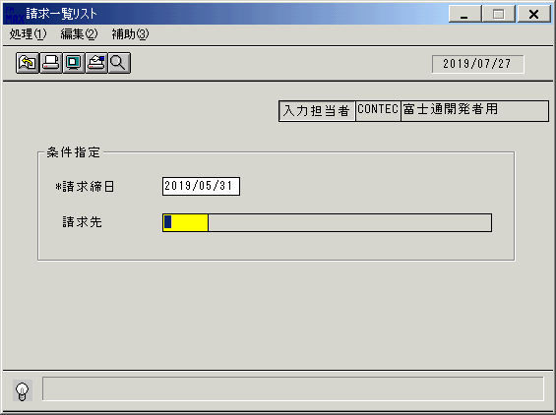
 |  |  | 操作内容 | 「請求先」を入力します。

 |  |  | ２．１．３．[請求一覧リスト]ウィンドウ - [請求一覧リスト]ウィンドウ |  |  | 確認日 | 結果
 |  |  | 画面 | 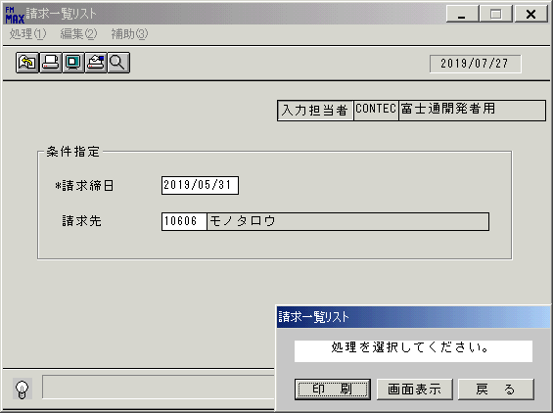
 |  |  | 操作内容 | 「画面表示」をクリックします。

 |  |  | ２．１．４．[請求一覧リスト]ウィンドウ - [プリンタの設定]ウィンドウ |  |  | 確認日 | 結果
 |  |  | 画面 | 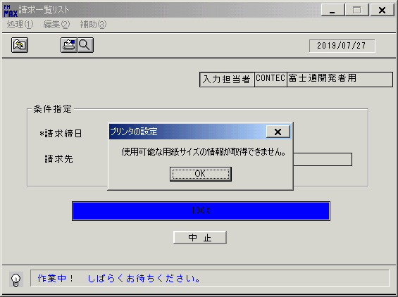
 |  |  | 操作内容 | 「OK」をクリックします。

 |  |  | ２．１．５．[デスクトップ]ウィンドウ - [請求一覧リスト･ﾚﾎﾟｰﾄ]ウィンドウ |  |  | 確認日 | 結果
 |  |  | 画面 | 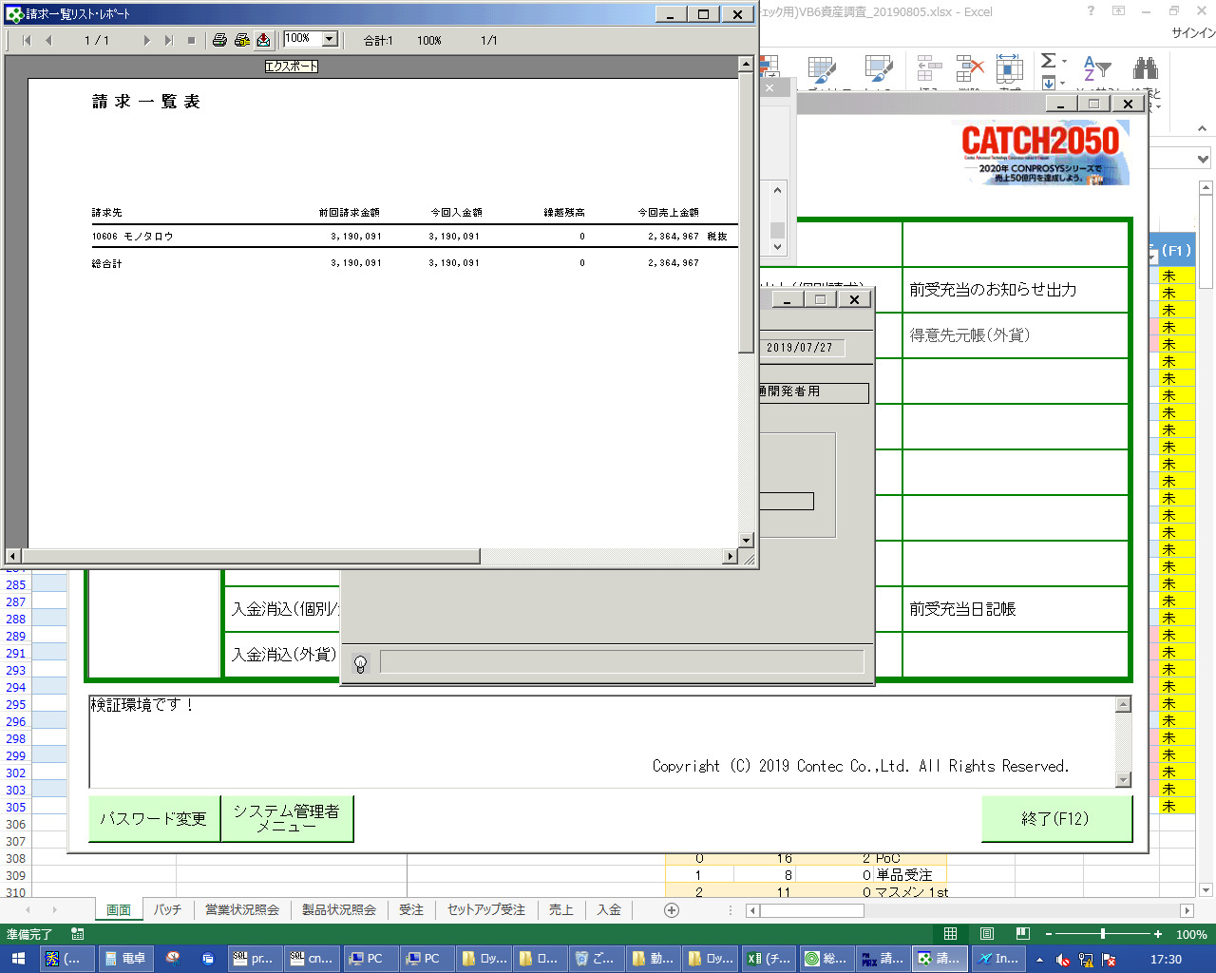
 |  |  | 操作内容 | エクスポートボタンをクリックし、PDFを保存します。

画面レイアウト
画面レイアウト |  |  |  |  |  | 名称 |  | 請求一覧表 |  |  | 名称 |  |  |  | 変更履歴 | Ｖｅｒ． | 年月日 |  | 作成者 | Ｖｅｒ． | 年月日 | 作成者
 |  |  |  |  |  |  |  |  |  |  |  |  |  |  |  | 1.06 | 2006-08-29 |  | FJCL)齊藤
 |  |  |  |  |  | ＩＤ |  | SEIPR52 |  |  | ＩＤ |  |  |  |  | 2.00 | 2007-01-09 |  | FJCL)齊藤

 |  |  |  |  |  |  |  |  |  |  |  | ＜利用部門＞
 |  |  |  |  |  |  |  |  |  |  |  |  | ・営業部門
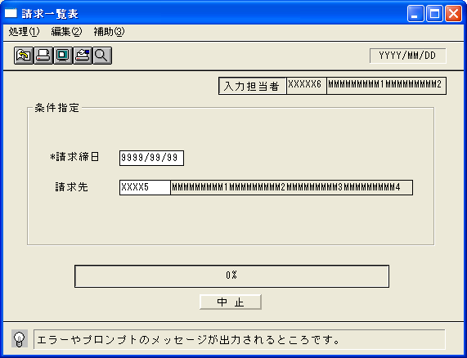

 |  |  |  |  |  |  |  |  |  |  |  | ＜用途／目的＞
 |  |  |  |  |  |  |  |  |  |  |  |  | ・社内確認資料として、請求先ごとの請求内容を確認するために使用する。

 |  |  |  |  |  |  |  |  |  |  |  | ＜機能＞
 |  |  |  |  |  |  |  |  |  |  |  |  | ・指定した出力条件を元に、請求情報から該当データを取得し印刷する。

＜機能概要＞
出力方式 | 一括 |  |  |  |  |  |  |  |  |  |  | ソート条件 |  | 請求先コード
出力ｻｲｸﾙ | 随時 |  |  |  |  |  |  |  |  |  |  | (指定無しは 昇順)
範囲指定 |  | 項目名 | 開始 | 終了 | 単一 |  | 検索Ｗ |  | № | 備考
 | 1 | 請求締日 |  |  | ○ |  | ○ |  | 09 | 初期値 運用日 |  | 集計 |  | 総合計 |  |  |  | ＜その他＞
 | 2 | 請求先（コード） |  |  | ○ |  | ○ |  | 29 | 初期値 空白（全件）
 | 3
 | 4
 | 5 |  |  |  |  |  |  |  |  |  |  | 改頁条件 |  | なし
 | 6
 | 7
 | 8 |  |  |  |  |  |  |  |  |  |  | 用紙ｻｲｽﾞ |  | A4ヨコ
 | 9
 | 10

